Sheet1
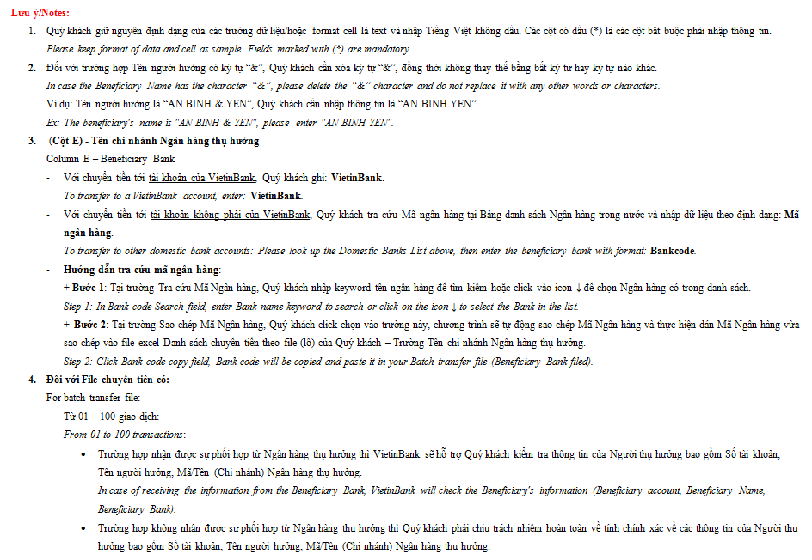
DANH SÁCH CHUYỂN TIỀN THEO FILE (LÔ)

STT | Số tiền chuyển/ Amount (*) | TK hưởng/ Beneficiary Account (*) | Tên người hưởng/ Beneficiary Name (*) | Tên chi nhánh Ngân hàng thụ hưởng/ Beneficiary Bank (*) | Nội dung/ Reference (*)
1 | 666666 | 109004931212 | Hoang Ha Nguyen | Vietinbank | Noi dung 1
2 | 55555 | 2323232302 | Cong ty TNHH MTV 2 | 79304001_NH TMCP DONG A HCM (DONGABANK)_79304001 | Noi dung 2

